表紙
株式会社 トヨタコミュニケーションシステム 様

ユーザー情報ＤＢ構築
ＤＢ保守ツール用テーブル構築
単体試験仕様書

 |  | 第1.00版
 |  | 2017-07-21

 | グリーンシステム株式会社

エビデンス
No.1,2
応答許可情報(REPLY_PERMISSION)
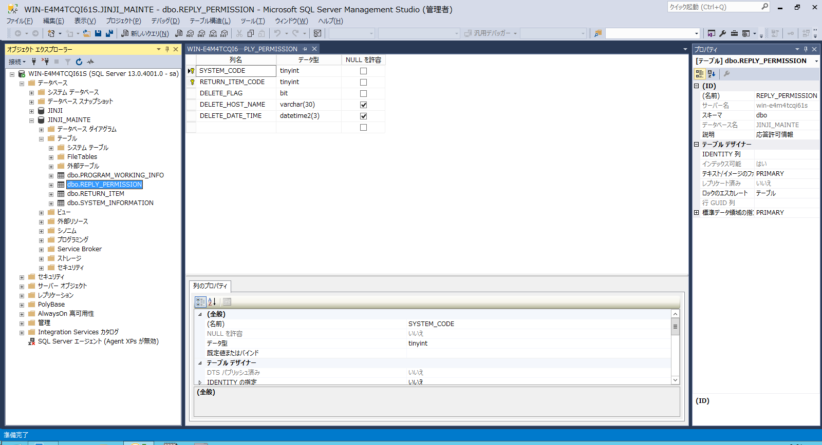

ＰＧ起動情報(PROGRAM_WORKING_INFO)
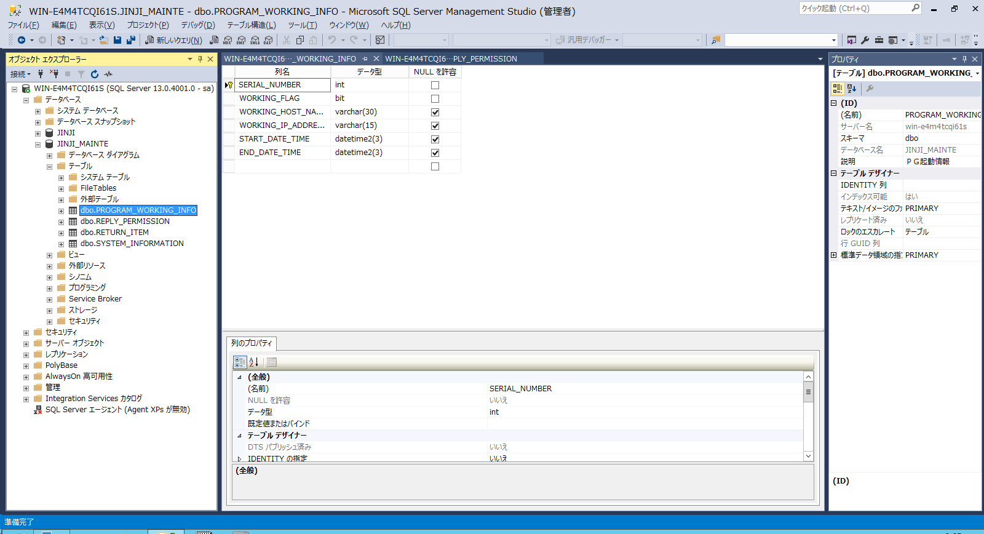

システムマスタ情報(SYSTEM_INFORMATION)
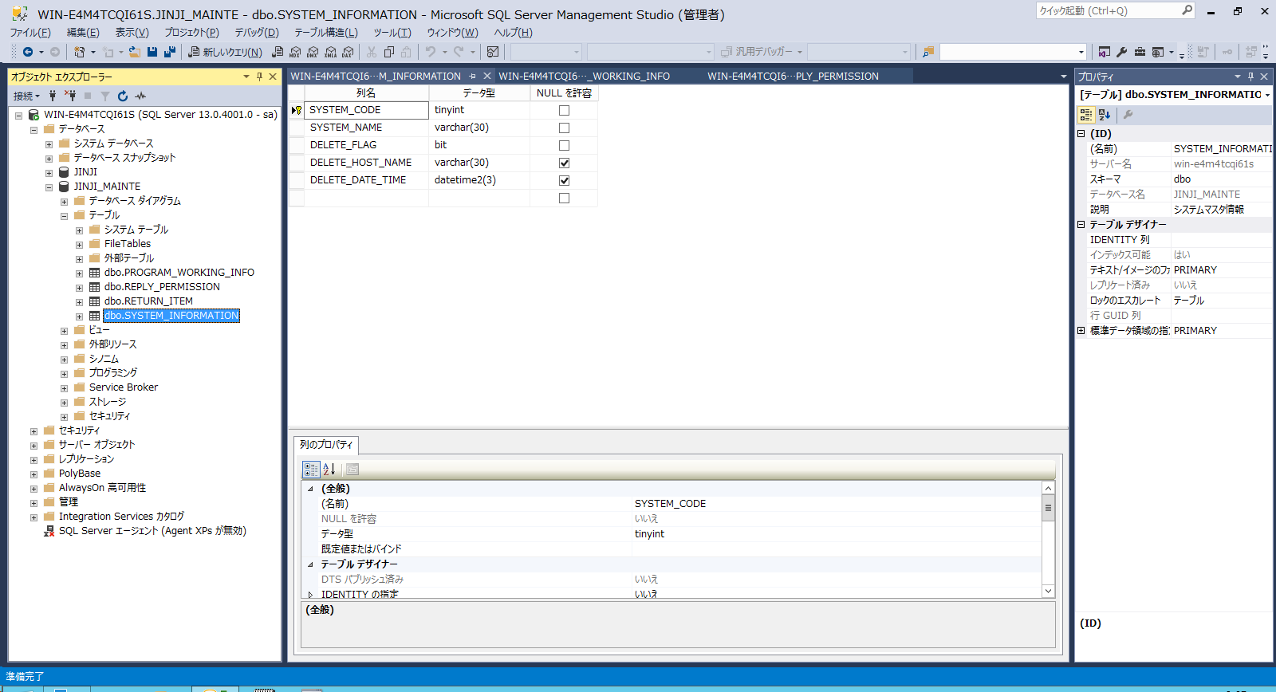

応答項目マスタ情報(RETURN_ITEM)
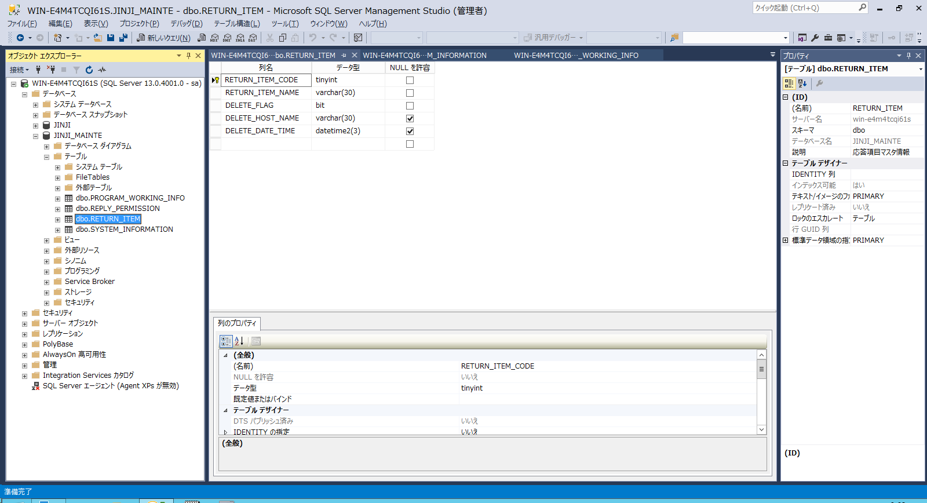

No.3
SELECT
t.name AS 'TableName',
c.name AS 'ColumnName',
ep.name AS 'PropertyName',
ep.value AS 'PropertyValue'
FROM
sys.tables t
INNER JOIN
sys.columns c
ON
c.object_id = t.object_id
INNER JOIN
sys.extended_properties ep
ON
ep.major_id = c.object_id
AND
ep.minor_id = c.column_id
WHERE
ep.name LIKE 'MS_Description'

TableName | ColumnName | PropertyName | PropertyValue
REPLY_PERMISSION | SYSTEM_CODE | MS_Description | システムコード
REPLY_PERMISSION | RETURN_ITEM_CODE | MS_Description | 応答項目コード
REPLY_PERMISSION | DELETE_FLAG | MS_Description | 削除フラグ
REPLY_PERMISSION | DELETE_HOST_NAME | MS_Description | 削除ホスト
REPLY_PERMISSION | DELETE_DATE_TIME | MS_Description | 削除日時
PROGRAM_WORKING_INFO | SERIAL_NUMBER | MS_Description | 連番
PROGRAM_WORKING_INFO | WORKING_FLAG | MS_Description | 起動中フラグ
PROGRAM_WORKING_INFO | WORKING_HOST_NAME | MS_Description | ホスト名
PROGRAM_WORKING_INFO | WORKING_IP_ADDRESS | MS_Description | IPアドレス
PROGRAM_WORKING_INFO | START_DATE_TIME | MS_Description | 起動日時
PROGRAM_WORKING_INFO | END_DATE_TIME | MS_Description | 終了日時
SYSTEM_INFORMATION | SYSTEM_CODE | MS_Description | システムコード
SYSTEM_INFORMATION | SYSTEM_NAME | MS_Description | システム名称
SYSTEM_INFORMATION | DELETE_FLAG | MS_Description | 削除フラグ
SYSTEM_INFORMATION | DELETE_HOST_NAME | MS_Description | 削除ホスト
SYSTEM_INFORMATION | DELETE_DATE_TIME | MS_Description | 削除日時
RETURN_ITEM | RETURN_ITEM_CODE | MS_Description | 応答項目コード
RETURN_ITEM | RETURN_ITEM_NAME | MS_Description | 応答項目名称
RETURN_ITEM | DELETE_FLAG | MS_Description | 削除フラグ
RETURN_ITEM | DELETE_HOST_NAME | MS_Description | 削除ホスト
RETURN_ITEM | DELETE_DATE_TIME | MS_Description | 削除日時

